INICIO
 |  |  |  | SELECCIONE TIPO DE VENTANA O PUERTA

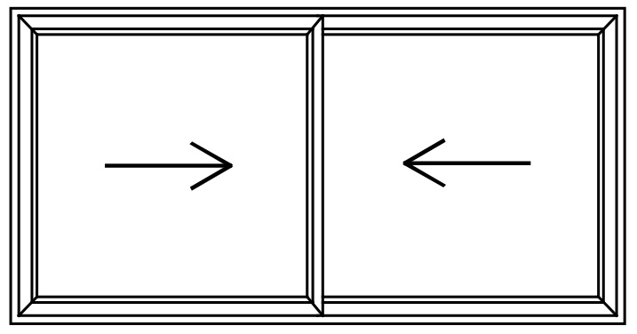 |  | 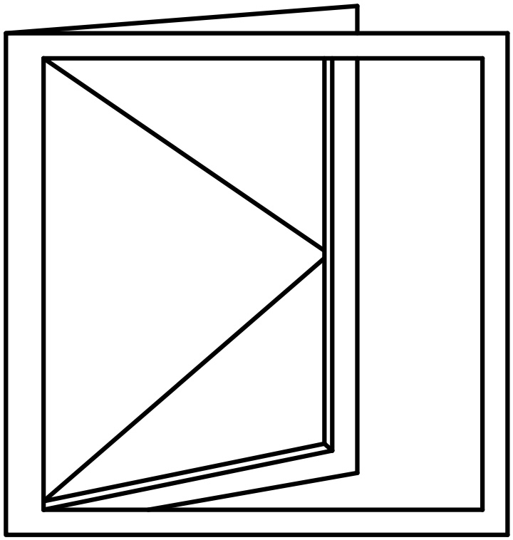 |  | 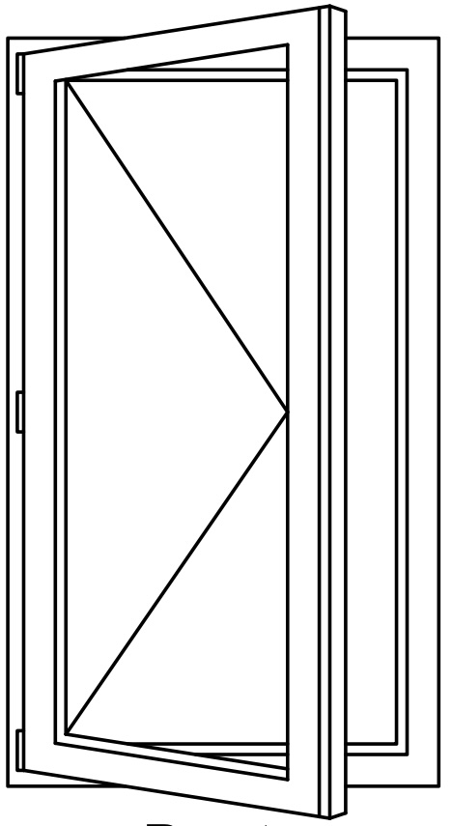 | 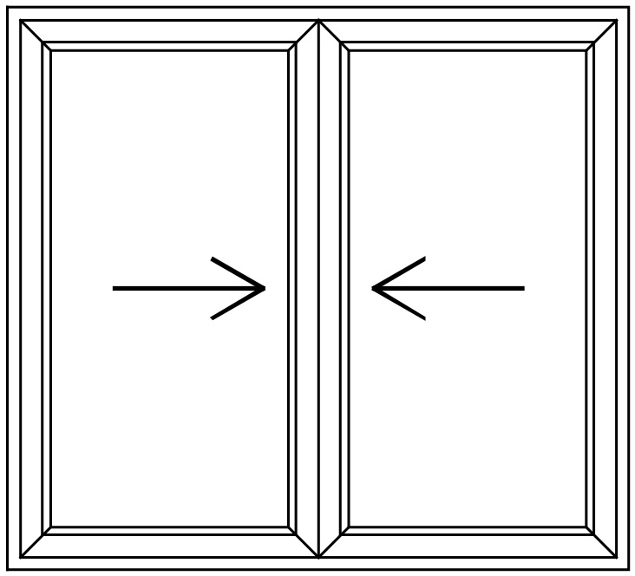 |  | 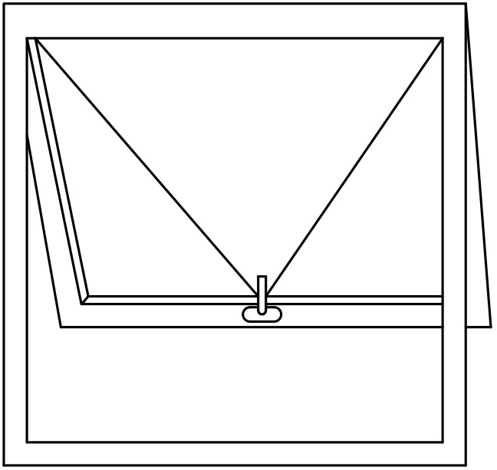 |  | 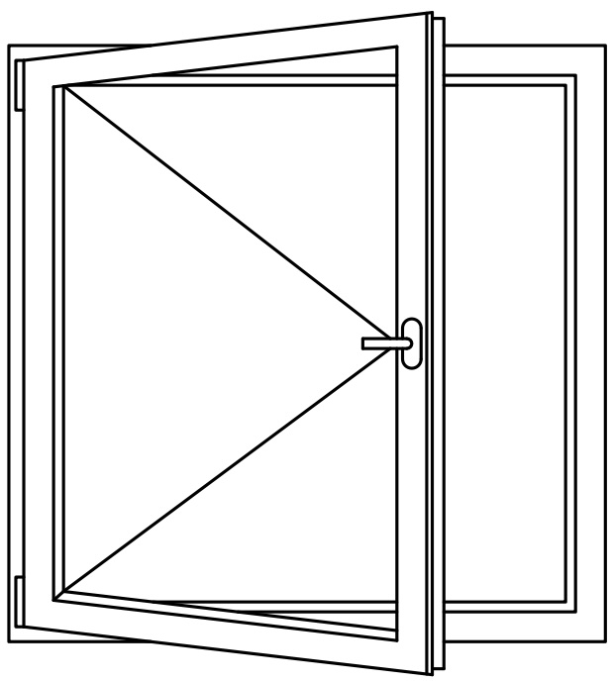
 | AL25 CORREDERA |  | AL42 ABATIBLE O PROY | AM35 ABATIBLE O VAIVÉN |  | PVC CORREDERA |  | PVC BLANCO ABATIBLE O PROY |  | PVC FOLIO ABATIBLE O PROY

 |  |  |  | PENDIENTE

